Tabelle1
Insgesamt 11 Boxen => Euro-Behältern von Auer
Die Box ist 121 cm breit, ca. 53 cm hoch und ca. 60 cm tief.
2 Schubladen 60 cm tief, 39,5 cm breit, 12 cm hoch,
2 Schubladen 60 cm tief, 39,5 cm breit, 17 cm hoch,
1 Schublade 60 cm tief, 39,5 cm breit, 32 cm hoch,
2 Schubladen 40 cm tief, 30 cm breit, 17 cm hoch,
1 Schublade 40 cm tief, 30 cm breit, 12 cm hoch

 | 40 | 40 | 30
12 | 60 tief | 60 tief | 40 tief
17 | 60 tief | 60 tief | 40 tief
17 | 60 tief |  | 40 tief

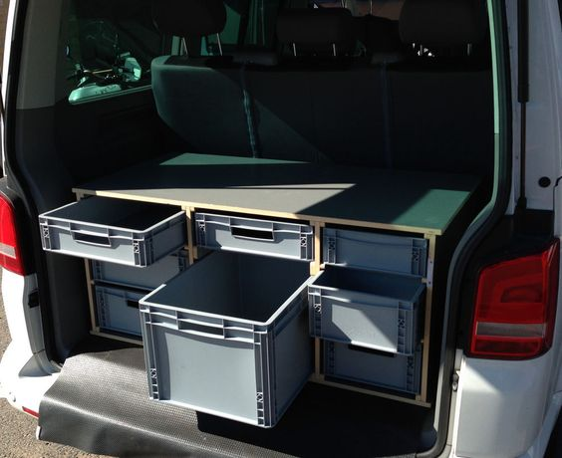

 |  |  |  |  | Abstand
 | 2 | 60 | 6.6666666667 | 42 | 21

 | 18 | Teile
 | aus jedem Stab 9

